PROTOTYPE
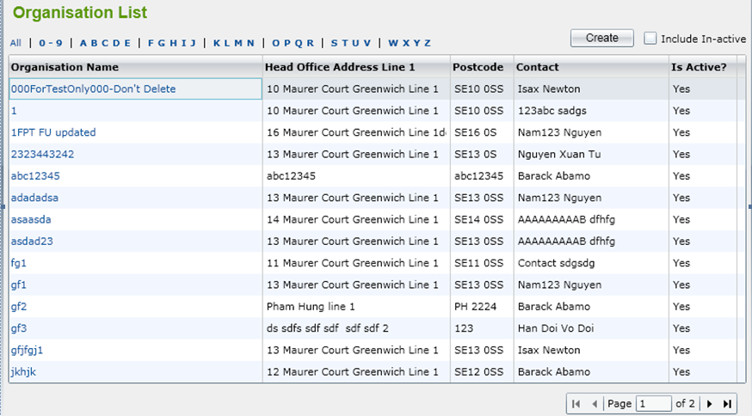
Oranisation List

